Specifikace
 | VZ PP II 25
 | Příloha č. 1 Výzvy - Technická a množstevní specifikace

Číslo | Název předmětu | CPV kód | Požadavky na provedení (specifikace)* |  | Požadovaný počet kusů (ks) | Maximální přípustná jednotková cena (1 ks) bez DPH ** | Jednotková cena (1 ks) bez DPH | výše DPH (v Kč) | Jednotková cena (1 ks) včetně DPH | Celková cena za položku bez DPH | výše DPH (v Kč) | Celková cena za položku vč. DPH | Ilustrační obrázek
1 | Celoreflexní batoh | Informační a propagační výrobky - 39294100-0 Batohy - 18931100-5 | Celoreflexní batoh stříbrný: - rozměry: 43 x 33 cm (+- 10%) - materiál: reflexní materiál viditelný ze všech stran dle normy svítivosti ČSN EN 13356, pevná látka, nepromokavý - dvě stahovací šňůrky černé barvy - vyztužené rohy - potisk: voděodolný kompaktní jednobarevný potisk logem Kraje Vysočina v černé barvě, barevnost 1/0, velikost potisku 13 x 4 cm |  | 500 | 115.70 Kč |  | - Kč | - Kč | - Kč | - Kč | - Kč | 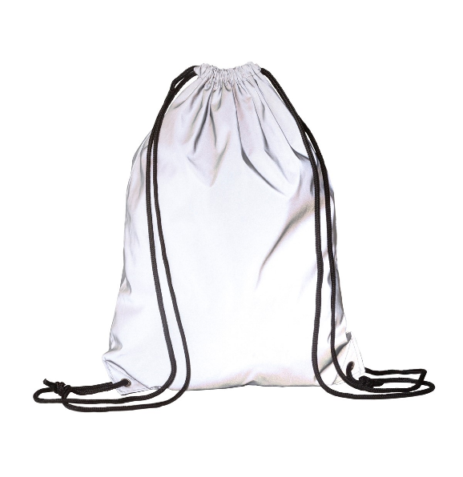
CELKOVÁ NABÍDKOVÁ CENA (za všechny položky) |  |  | bez DPH | - Kč | podpis dodavatele
 |  |  | výše DPH | - Kč
 |  |  | s DPH | - Kč | Výše uvedeným podpisem současně čestně prohlašuji, že se nezměnily údaje rozhodné pro posouzení splnění kvalifikace obsažené v dokladech, které má zadavatel k dispozici (pozn. Splnění kvalifikace bylo ke dni podání žádosti o zařazení do dynamického nákupního systému doloženo doklady v rozsahu stanoveném v bodě 6. Požadavky na prokázání kvalifikace dodavatelů – Zadávací podmínky na nadlimitní veřejnou zakázku pro zavedení dynamického nákupního systému „Dynamický nákupní systém na nákup propagačních předmětů II“ ze dne 6. 10. 2023).

* | Zadavatel požaduje před zadáním předmětů do výroby zaslat jejich grafický návrh (včetně log) k odsouhlasení.
** | Zadavatel upozorňuje, že se jedná o cenu (včetně potisku), která nesmí být překročena. V případě překročení maximálně přípustné jednotkové ceny bude nabídka takového účastníka zadávacího řízení vyřazena a účastník zadávacího řízení vyloučen ze zadávacího řízení.

